1차_DB
DB 구조
 |  |  |  | USER | PAGE | DETAIL | OWNER
테이블 분류 | 데이터 속성 분류 | 데이터 속성 | 데이터 속성2 | 공통 | 메인페이지 | 세부 디테일 - 담당자가 알아서 정의 | 지우
user_account | user_pk | NUMBER | PRIMARY KEY |  | 로그인 & 회원가입 | 세부 디테일 - 담당자가 알아서 정의 | 승완
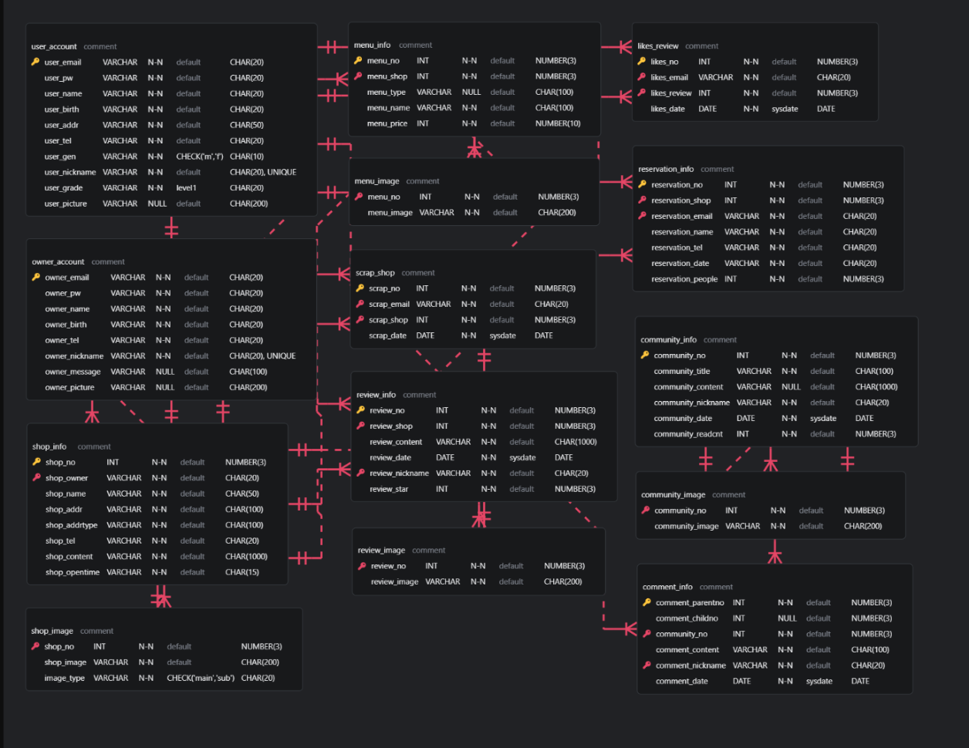
 | user_email | VARCHAR2(100) | NOT NULL, UNIQUE |  | 고수별 상세페이지 | 세부 디테일 - 담당자가 알아서 정의 | 수진
 | user_id | VARCHAR2(50) | NOT NULL, UNIQUE |  | 견적 요청 & 채팅 | 세부 디테일 - 담당자가 알아서 정의 | 도윤
 | user_pw | VARCHAR2(100) | NOT NULL
 | user_gender | VARCHAR2(10)
 | user_birth | DATE
 | user_phone | VARCHAR2(20)
 | user_profile_img | VARCHAR2(200)
 | user_nickname | VARCHAR2(50)
review_info | review_no | NUMBER | PRIMARY KEY
 | service_no | NUMBER | NOT NULL, FOREIGN KEY (seller_service_info(service_no)) |  | 고수찾기 | 세부 디테일 - 담당자가 알아서 정의 | 수진
 | review_nickname | VARCHAR2(50) |  |  | 커뮤니티 | 세부 디테일 - 담당자가 알아서 정의 | 나영
 | review_date | DATE | DEFAULT SYSDATE | 고수 | 받은 요청 | 세부 디테일 - 담당자가 알아서 정의 | 도윤
 | review_title | VARCHAR2(200) |  |  | 고수전용 마이페이지 | 세부 디테일 - 담당자가 알아서 정의 | 지우
 | review_content | CLOB |  |  | 프로필 | 유저가 직접 수정 가능 / 상세페이지에서 어떻게 보이고 싶은지를 프로필창에서 수정 | 지우
 | review_star | NUMBER(2,1) |  |  | 결제 | 견적 발송 시 금액을 결제 | 승완
review_image | review_no | NUMBER | PK (composite), FOREIGN KEY (review_info(review_no)) | 고객 | 받은 견적 | 세부 디테일 - 담당자가 알아서 정의 | 도윤
 | image_id | NUMBER | PK (composite) |  | 고객전용 마이페이지 | 세부 디테일 - 담당자가 알아서 정의 | 지우
 | image | BLOB |  |  | 리뷰 | 세부 디테일 - 담당자가 알아서 정의 | 승완
reservation_info | reservation_no | NUMBER | PRIMARY KEY
 | service_no | NUMBER | NOT NULL, FOREIGN KEY (seller_service_info(service_no)) | * 기타 아이디어
 | reserved_nickname | VARCHAR2(50) |  | 고수<>고객 전환시 컬러 바뀌면 좋을 듯
 | reserved_id | VARCHAR2(50)
 | user_pk | NUMBER | NOT NULL, FOREIGN KEY (user_account(user_pk))
 | reservation_date | DATE | DEFAULT SYSDATE
reservation_image | reservation_no | NUMBER | PK (composite), FOREIGN KEY (reservation_info(reservation_no))
 | image_id | NUMBER | PK (composite)
 | image | BLOB
community_info | category_no | NUMBER | PK (composite)
 | category_name | VARCHAR2(100)
 | post_no | NUMBER | PK (composite)
 | post_nickname | VARCHAR2(50)
 | post_title | VARCHAR2(200)
 | post_content | CLOB
 | post_upload_date | DATE | DEFAULT SYSDATE
community_image | category_no | NUMBER | PK (composite), FOREIGN KEY (community_info(category_no, post_no))
 | post_no | NUMBER | PK (composite)
 | image | BLOB
seller_account | seller_pk | NUMBER | PRIMARY KEY
 | seller_email | VARCHAR2(100) | NOT NULL, UNIQUE
 | seller_id | VARCHAR2(50) | NOT NULL, UNIQUE
 | seller_pw | VARCHAR2(100) | NOT NULL
 | seller_gender | VARCHAR2(10)
 | seller_birth | DATE
 | seller_phone | VARCHAR2(20)
 | seller_profile_img | VARCHAR2(200)
 | seller_nickname | VARCHAR2(50)
 | seller_company_address | VARCHAR2(200)
 | seller_company_phone | VARCHAR2(20)
 | seller_cash | NUMBER(12,2) | DEFAULT 0
seller_service_info | service_no | NUMBER | PRIMARY KEY
 | seller_pk | NUMBER | NOT NULL, FOREIGN KEY (seller_account(seller_pk))
 | service_category | VARCHAR2(50)
 | service_title | VARCHAR2(200)
 | service_content | CLOB
 | service_QA | CLOB
seller_service_image | service_no | NUMBER | PRIMARY KEY, FOREIGN KEY (seller_service_info(service_no))
 | image | BLOB

